表紙
Equipmedia動画共有ライブラリ機能設計書

2019-05-15

1.1.1 EQ・SF連携設定（画面設計）
Equipmedia動画共有ライブラリ |  |  |  |  |  |  | 画面設計 |  |  |  | 作成日： 2014年08月05日 | 管理番号 | 頁
設 計 書 |  |  |  |  |  |  | 1.1.1 EQ・SF連携設定 |  |  |  | 更新日： 2017年9月29日

 | 1.1.1 EQ・SF連携設定

 |  | (1) | 目的
 |  |  | ・ | Equipmedia利用のための設定を登録する。

 |  | (2) | 画面イメージ
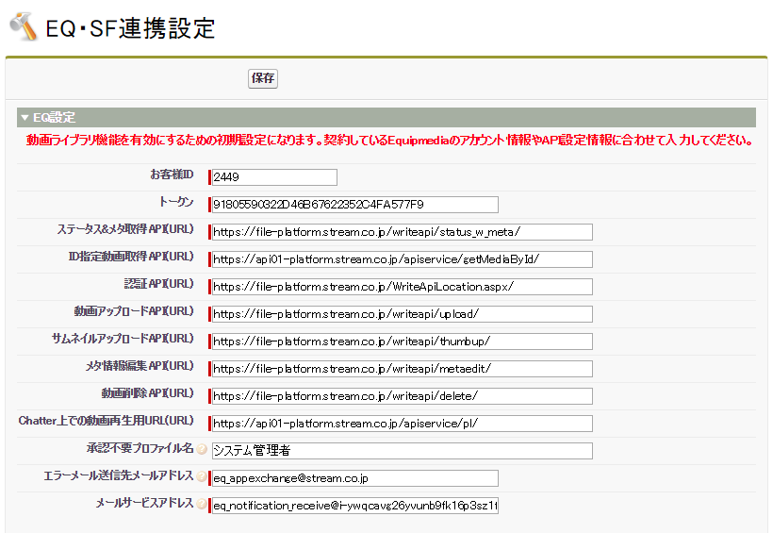

 |  |  |  |  |  | ※視聴ログ取得設定を追加

 |  | (3) | 処理概要
 |  |  | ・ | EQ管理者のみ当画面を利用可能とする。
 |  |  | ・ | EQ・SF連携設定タブを押下することで当画面を表示する。
 |  |  | ・ | EQの顧客固有の設定値を登録する。

 |  |  | ■ | ボタン・リンク
 |  |  |  | 「保存」ボタンクリック |  |  |  | 「追加」ボタンクリック
 |  |  |  |  | ・ | EQ設定を保存する。 |  |  | ・ | 「選択可能な項目」で選択されている要素を
 |  |  |  |  |  |  |  |  |  | 「選択済みの項目」に追加し、
 |  |  |  |  |  |  |  |  |  | 「選択可能な項目」から削除する。

 |  |  |  | ｢削除」ボタンクリック
 |  |  |  |  | ・ | 「選択済みの項目」で選択されている要素を
 |  |  |  |  |  | 「選択可能な項目」に追加し、
 |  |  |  |  |  | 「選択済みの項目」から削除する。

1.2.1 動画アップロード（画面設計）
Equipmedia動画共有ライブラリ |  |  |  |  |  |  | 画面設計 |  |  |  | 作成日： 2014年08月05日 | 管理番号 | 頁
設 計 書 |  |  |  |  |  |  | 1.2.1 動画アップロード |  |  |  | 更新日： 2016年10月04日

 | 1.2.1 動画アップロード

 |  | (1) | 目的
 |  |  | ・ | 動画ファイルをEQサーバーにアップロードする。
 |  |  | ・ | EQサーバーで採番された動画IDを元に動画オブジェクトのレコードを作成する。

 |  | (2) | 画面イメージ
 |  |  | ・ | デスクトップ
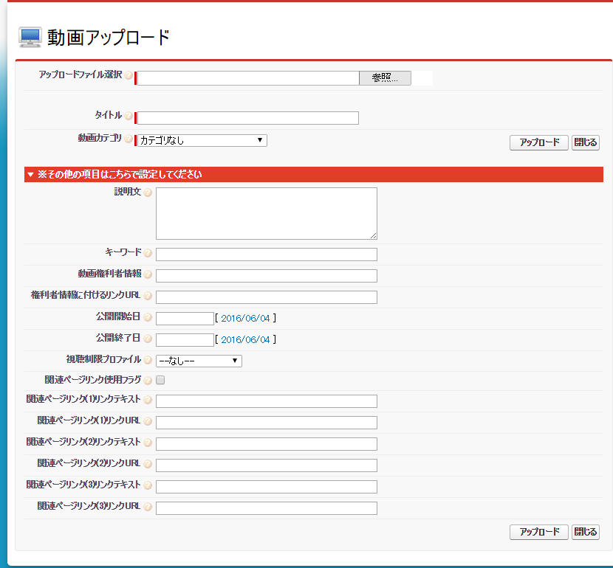

 |  |  | ・ | SF1
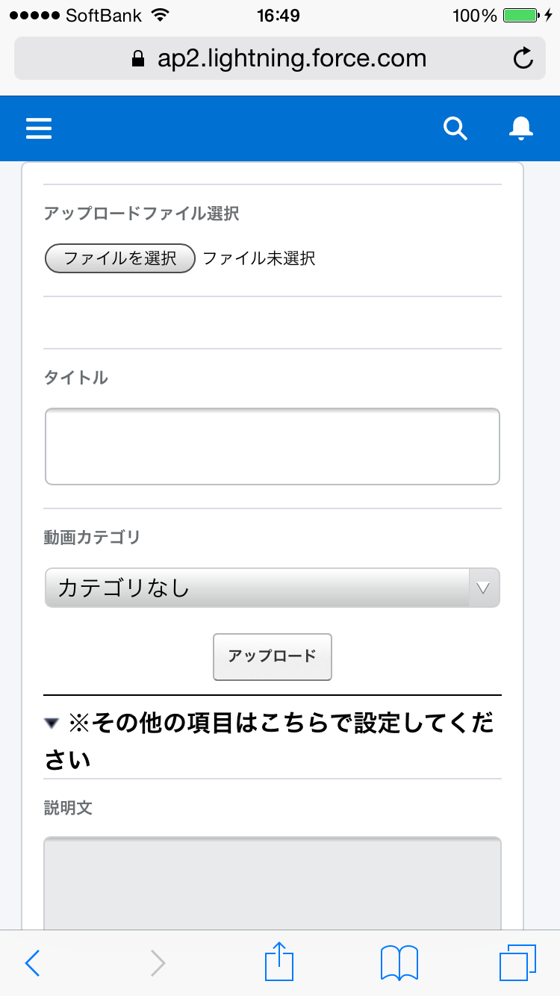
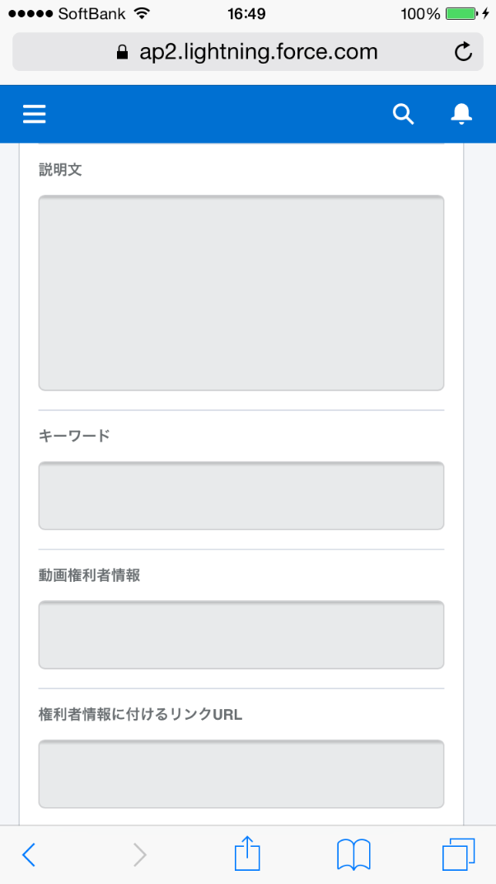
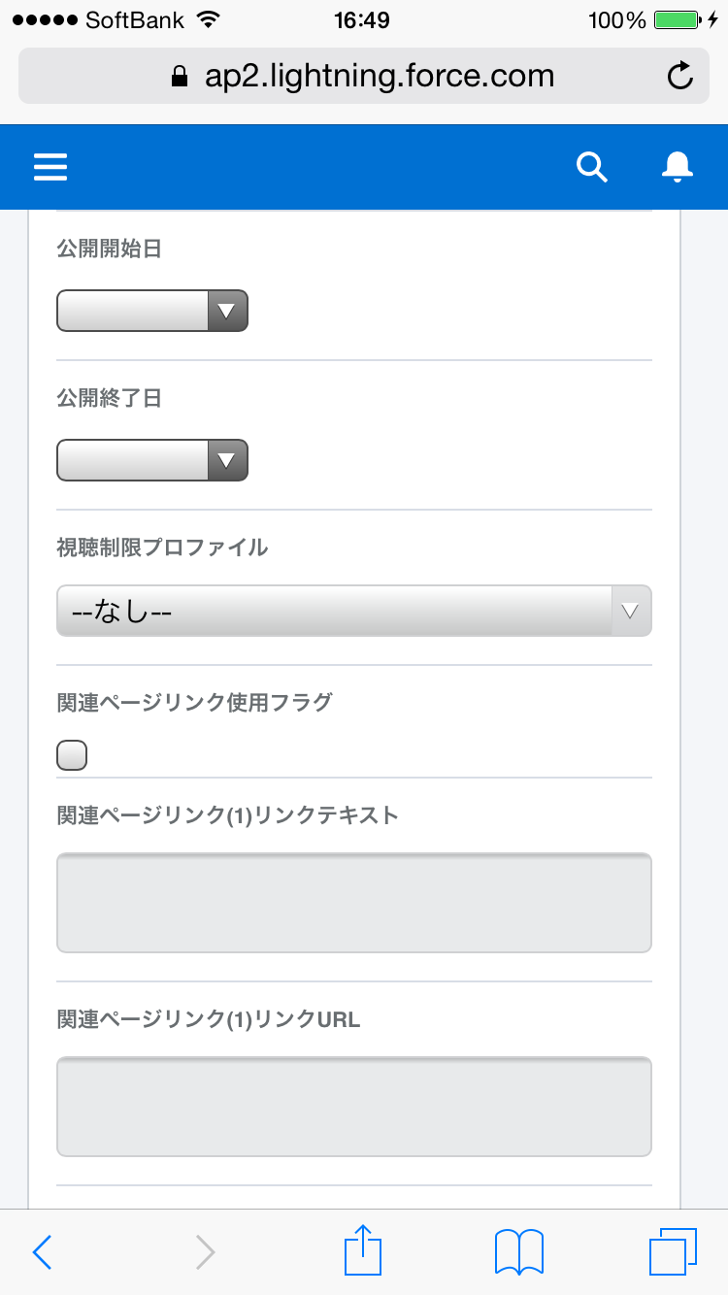
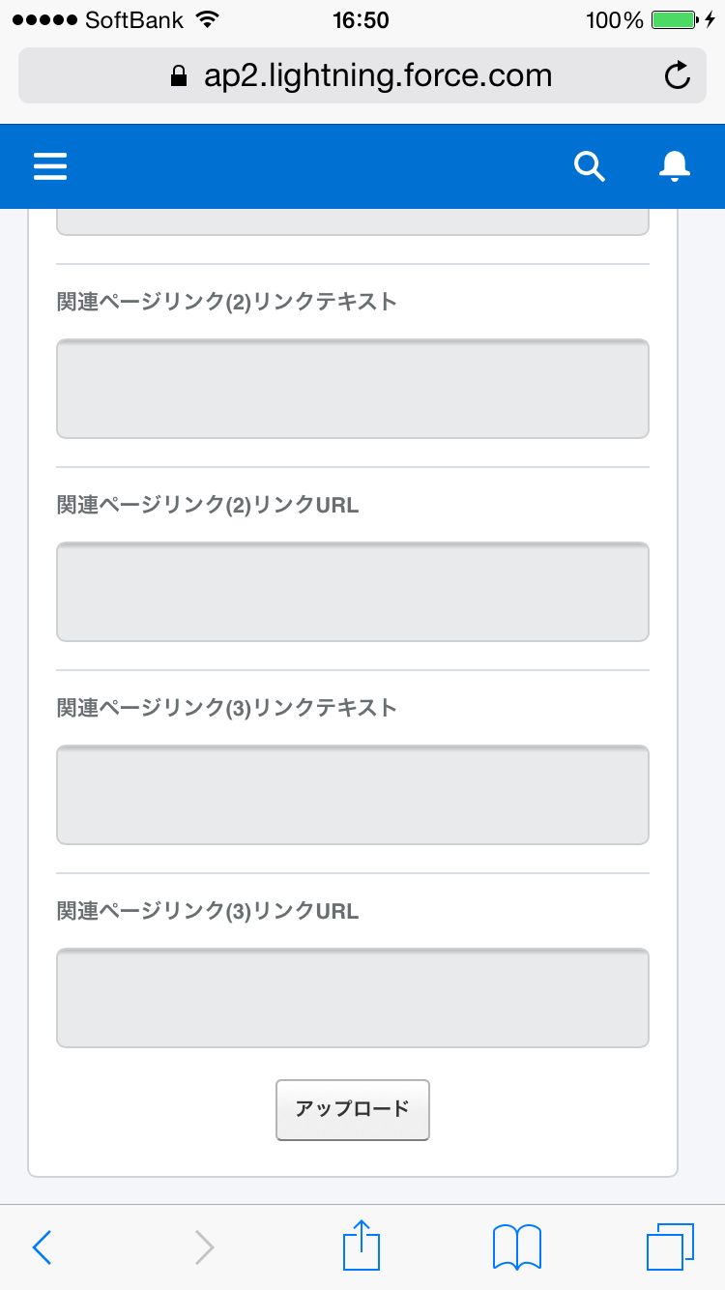

 |  |  | ・ | SF1（アップロード中）
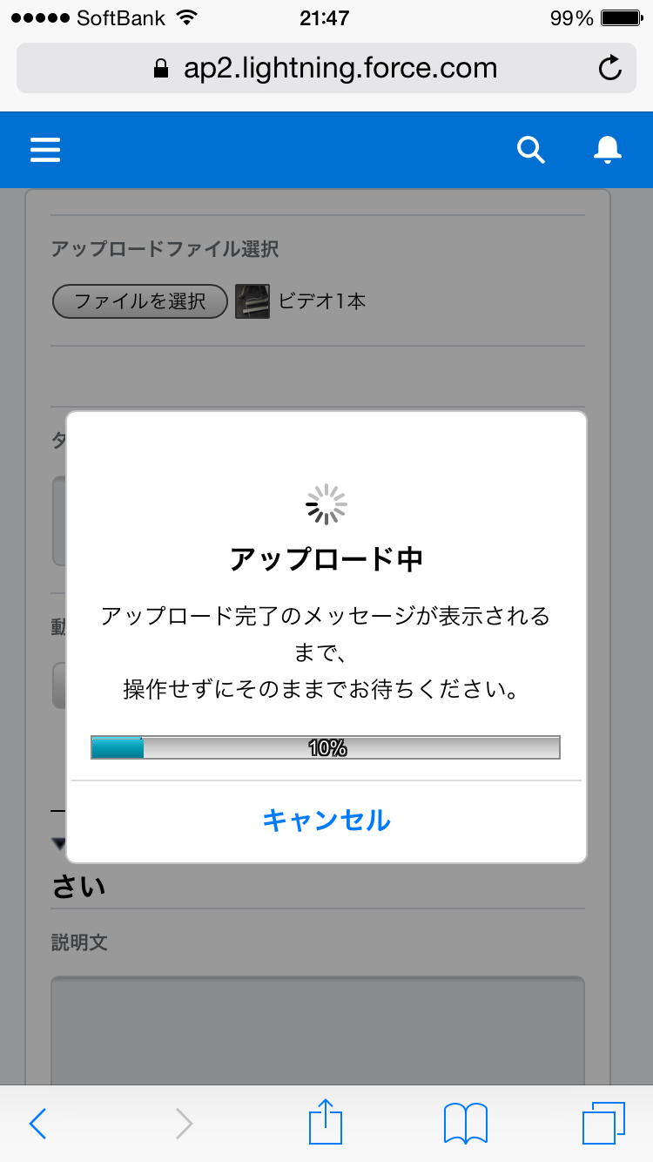

 |  | (3) | 処理概要
 |  |  | ・ | 動画のビュー画面、もしくはサイドバーの「動画アップロード」ボタンを押下することでポップアップ表示する。
 |  |  | ・ | 選択した動画ファイルをEQサーバーへアップロードする。
 |  |  | ・ | EQサーバーにて採番された動画IDを元に動画オブジェクトレコードを作成する。

 |  |  | ■ | ボタン・リンク
 |  |  |  | 「参照」ボタンクリック |  |  |  | 「アップロード」ボタンクリック
 |  |  |  |  | ・ | ファイル選択ダイアログを表示する。 |  |  | ・ | 動画ファイルをEQサーバーへアップロードする。

 |  |  |  | 「閉じる」ボタンクリック |  |  |  | 「キャンセル」ボタンクリック
 |  |  |  |  | ・ | 動画アップロード画面を閉じる。 |  | ※SF1版のアップロード中のダイアログ表示中
 |  |  |  |  |  |  |  |  | ・ | アップロードを中断し、ダイアログを閉じる。

1.3.1 サムネイル差し替え（画面設計）
Equipmedia動画共有ライブラリ |  |  |  |  |  |  | 画面設計 |  |  |  | 作成日： 2014年08月05日 | 管理番号 | 頁
設 計 書 |  |  |  |  |  |  | 1.3.1 サムネイル差し替え |  |  |  | 更新日： 2014年08月05日

 | 1.3.1 サムネイル差し替え

 |  | (1) | 目的
 |  |  | ・ | EQサーバーに動画のサムネイル画像をアップロードする。
 |  |  | ・ | EQサーバーで作成されたサムネイルへURLでSFDCの動画のサムネイルURLを更新する。

 |  | (2) | 画面イメージ

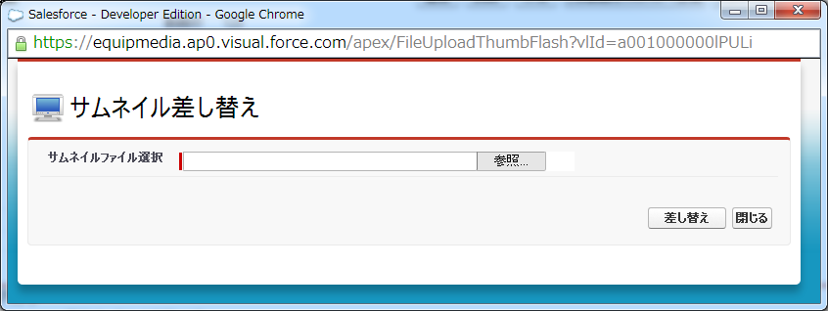

 |  | (3) | 処理概要
 |  |  | ・ | 動画の詳細画面の「サムネイル差し替え」ボタンを押下することによりポップアップ表示する。
 |  |  | ・ | 選択したサムネイルファイルをEQサーバーへアップロードする。
 |  |  | ・ | EQサーバーで作成されたサムネイルへURLでSFDCの動画のサムネイルURLを更新する。

 |  |  | ■ | ボタン・リンク
 |  |  |  | 「差し替え」ボタンクリック |  |  |  | 「閉じる」ボタンクリック
 |  |  |  |  | ・ | サムネイルファイルをEQサーバーへアップロードする。 |  |  | ・ | サムネイル差し替え画面を閉じる。

1.4.1 公開グループへの動画共有（画面設計）
Equipmedia動画共有ライブラリ |  |  |  |  |  |  | 画面設計 |  |  |  | 作成日： 2014年08月05日 | 管理番号 | 頁
設 計 書 |  |  |  |  |  |  | 1.4.1 公開グループへの動画共有 |  |  |  | 更新日： 2016年05月18日

 | 1.4.1 公開グループへの動画共有

 |  | (1) | 目的
 |  |  | ・ | 公開グループに所属するグループメンバーに動画への共有を設定する。

 |  | (2) | 画面イメージ
 |  |  | ・ | デスクトップ（動画1つの共有設定） |  |  |  | ・ | デスクトップ（複数の動画の共有設定）
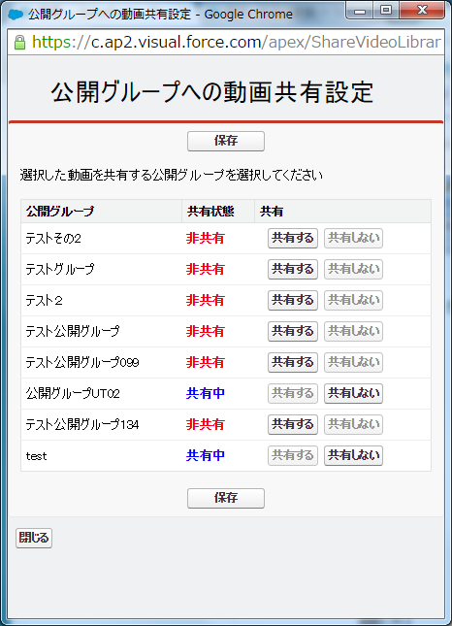
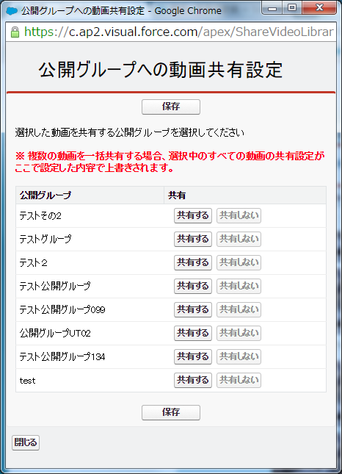

 |  |  | ・ | SF1
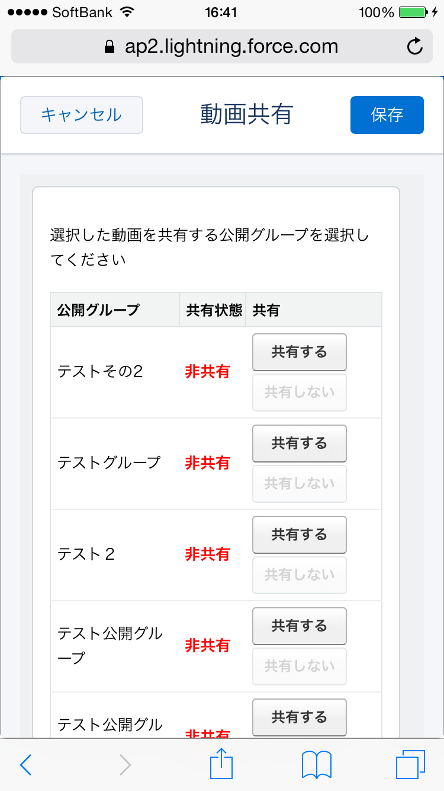
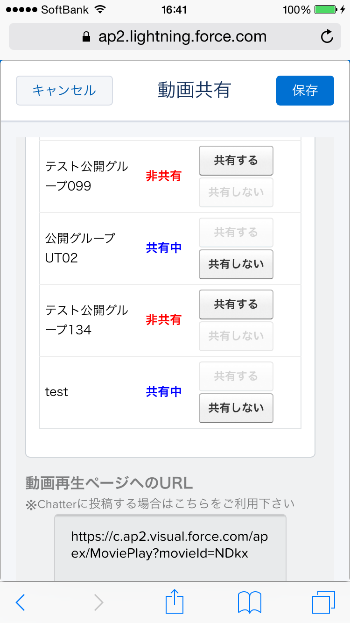
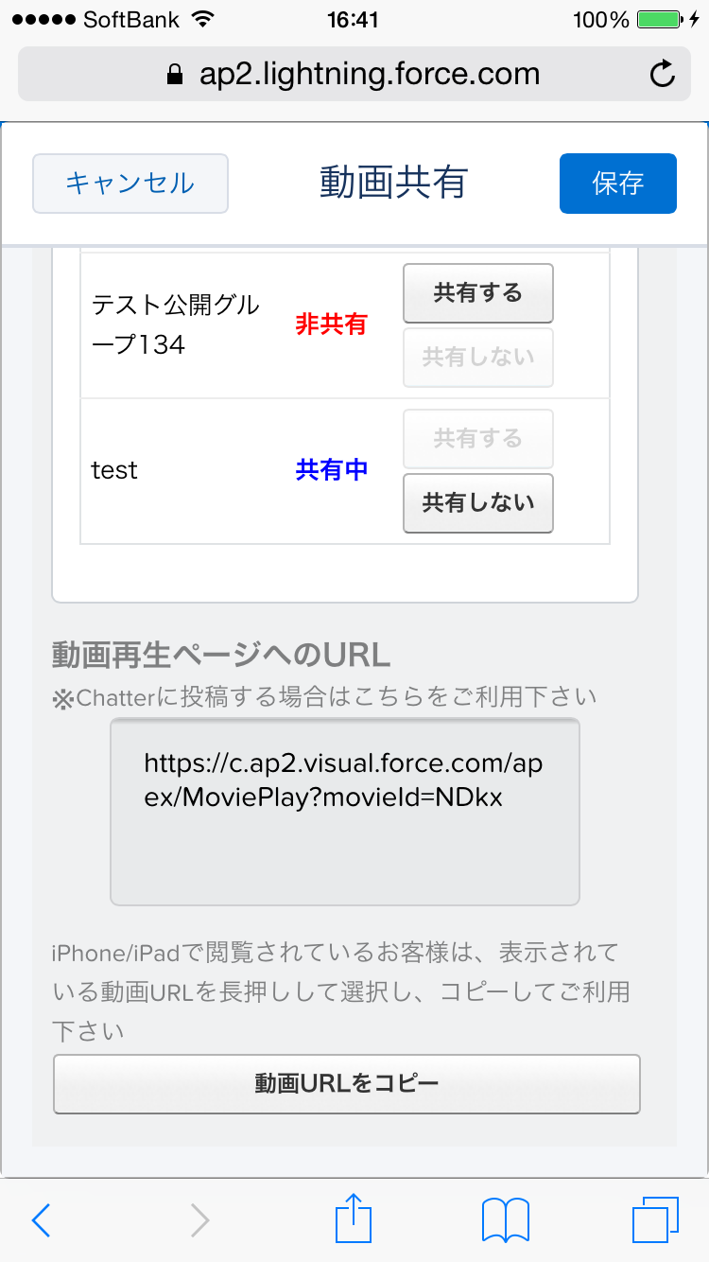

 |  | (3) | 処理概要
 |  |  | ・ | 動画のビュー画面にて共有する動画のチェックボックスをチェックし、「公開グループへの共有」ボタンを押下することでポップアップ表示する。
 |  |  | ・ | SF1：動画詳細画面にてフィードタブ「公開グループへの動画共有」ボタンを表示する。
 |  |  | ・ | 共有するを設定した公開グループに対して動画を共有する。
 |  |  | ・ | 共有しないを設定した公開グループの動画への共有を解除する。
 |  |  | ・ | SF1：動画再生画面へのURLを取得する。

 |  |  | ■ | ボタン・リンク
 |  |  |  | 「共有する」ボタンクリック |  |  |  | 「共有しない」ボタンクリック
 |  |  |  |  | ・ | 共有するボタンを非活性表示し、共有しないボタンを |  |  | ・ | 共有しないボタンを非活性表示し、共有するボタンを
 |  |  |  |  |  | 活性表示する。 |  |  |  | 活性表示する。

 |  |  |  | 「保存」ボタンクリック |  |  |  | 「閉じる」ボタンクリック
 |  |  |  |  | ・ | 共有するを選択した公開グループに対して |  |  | ・ | 公開グループへの動画共有画面を閉じる。
 |  |  |  |  |  | 動画への共有を作成する。 |  |  | ・ | SF1版のみボタンを非表示にする。
 |  |  |  |  | ・ | SF1版：画面のヘッダに保存ボタンを表示する。 |  |  |  | 画面のヘッダにキャンセルボタンを表示する。

 |  |  |  | 「リンクをコピー」ボタンクリック
 |  |  |  |  | ・ | 動画再生画面へのURLを取得しクリップボードにコピーする。
 |  |  |  |  |  | SF1版のみボタンを表示する。

1.5.1 Chatterグループへの動画投稿（画面設計）
Equipmedia動画共有ライブラリ |  |  |  |  |  |  | 画面設計 |  |  |  | 作成日： 2014年08月05日 | 管理番号 | 頁
設 計 書 |  |  |  |  |  |  | 1.5.1 Chatterグループへの動画投稿 |  |  |  | 更新日： 2016年08月05日

 | 1.5.1 Chatterグループへの動画投稿

 |  | (1) | 目的
 |  |  | ・ | Chatterへ動画の再生URLとコメントを投稿する。
 |  |  | ・ | 選択した投稿先Chatterグループに対して動画への共有を設定する。

 |  | (2) | 画面イメージ

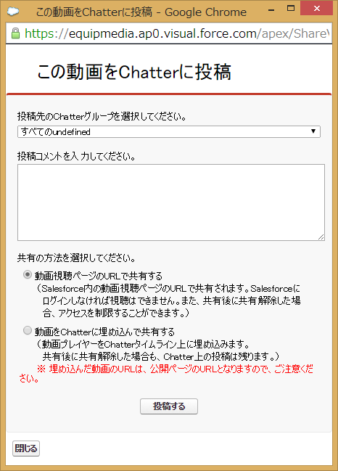

 |  | (3) | 処理概要
 |  |  | ・ | 動画の詳細画面にて「この動画をChatterへ投稿」ボタンを押下することでポップアップ表示する。
 |  |  | ・ | Chatterへ動画の再生URLとコメントを投稿する。
 |  |  | ・ | 選択した投稿先Chatterグループに対して動画への共有を設定する。

 |  |  | ■ | ボタン・リンク
 |  |  |  | 「投稿する」ボタンクリック |  |  |  | 「閉じる」ボタンクリック
 |  |  |  |  | ・ | Chatterへ動画の再生URLとコメントを投稿する。 |  |  | ・ | Chatterグループへの動画投稿画面を閉じる。
 |  |  |  |  | ・ | Chatterへの投稿が完了後にChatterグループへの動画投稿画面
 |  |  |  |  |  | を閉じる。

1.6.1 動画再生（画面設計）
Equipmedia動画共有ライブラリ |  |  |  |  |  |  | 画面設計 |  |  |  | 作成日： 2014年08月05日 | 管理番号 | 頁
設 計 書 |  |  |  |  |  |  | 1.6.1 動画再生 |  |  |  | 更新日： 2016年05月13日

 | 1.6.1 動画再生

 |  | (1) | 目的
 |  |  | ・ | EQサーバーにアップロードした動画を再生する。
 |  |  | ・ | 動画に対するChatterコメントを投稿する。

 |  | (2) | 画面イメージ
 |  |  | ・ | デスクトップ

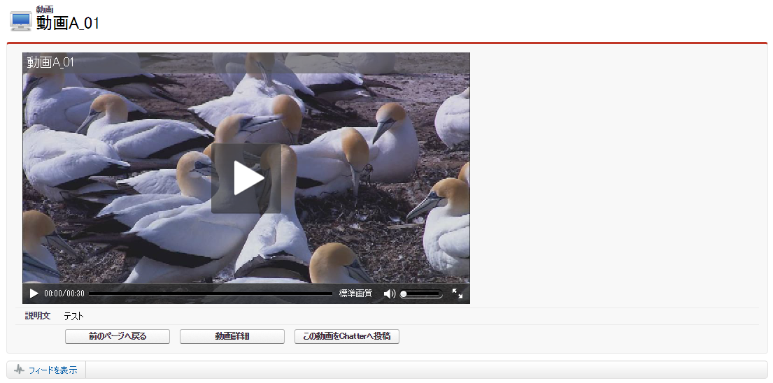

 |  |  | ・ | SF1
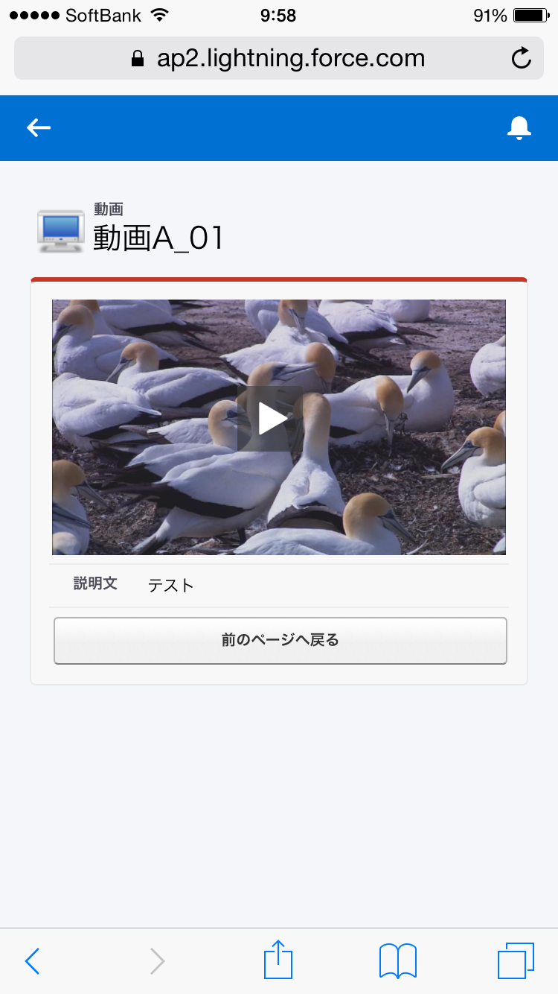

 |  | (3) | 処理概要
 |  |  | ・ | 動画の詳細画面、動画のビュー画面にてサムネイル画像をクリックすることにより当画面を表示する。
 |  |  | ・ | Chatterへ動画のコメントを投稿する。
 |  |  | ・ | SF1:動画のサイズをウィンドウサイズに合わせて拡大/縮小させる。
 |  |  | ・EQ設定の「倍速再生」で利用しないにチェックを入れていない状態の場合、動画設定に動画速度の選択が追加される。

 |  |  | ■ | ボタン・リンク
 |  |  |  | 「前のページへ戻る」ボタンクリック |  |  |  | 「動画詳細」ボタンクリック
 |  |  |  |  | ・ | 前のページへ戻る。 |  |  | ・ | 動画の詳細画面へと遷移する。

 |  |  |  | 「この動画をChatterへ投稿」ボタンクリック
 |  |  |  |  | ・ | Chatterグループへの動画投稿画面をポップアップ表示する。

1.7.1 共有済み公開グループ表示（画面設計）
Equipmedia動画共有ライブラリ |  |  |  |  | 画面設計 |  |  | 作成日： 2014年10月20日 | 管理番号 | 頁
設 計 書 |  |  |  |  | 1.7.1 共有済み公開グループ表示 |  |  | 更新日： 2016年03月22日

 | 1.7.1 共有済み公開グループ表示

 |  | (1) | 目的
 |  |  | ・ | 動画が共有された公開グループの一覧を表示する。

 |  | (2) | 画面イメージ
 |  |  | ・ | デスクトップ

 |  |  | ・ | SF1（動画詳細画面の関連タブ） |  | ・ | SF1（共有済み公開グループ表示のフルページ表示）
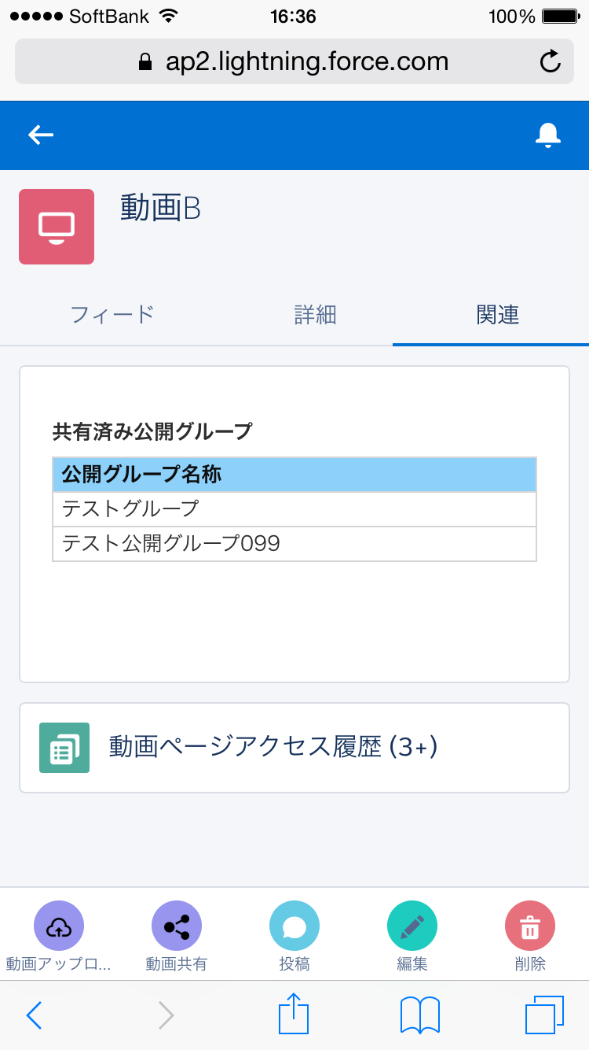
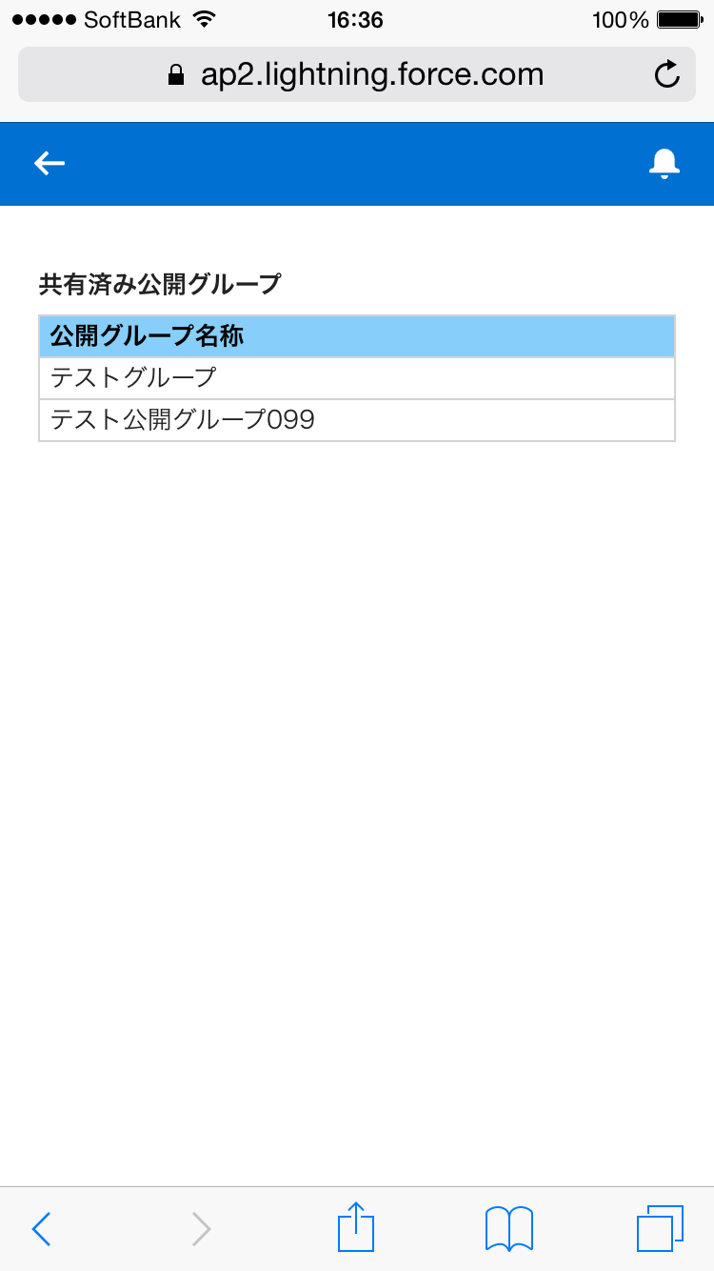

 |  | (3) | 処理概要
 |  |  | ・ | 動画の詳細画面の公開先公開グループ関連リストにて共有済み公開グループの一覧を表示する。

1.9.1 公開グループ一覧表示（画面設計）
Equipmedia動画共有ライブラリ |  |  |  |  |  |  |  | 画面設計 |  |  |  |  | 作成日： 2016年01月13日 | 管理番号 | 頁
設 計 書 |  |  |  |  |  |  |  | 1.9.1 公開グループ一覧表示 |  |  |  |  | 更新日： 2016年03月22日

 | 1.9.1 公開グループ一覧表示

 |  | (1) | 目的
 |  |  | ・ | 公開グループの一覧を表示する。

 |  | (2) | 画面イメージ

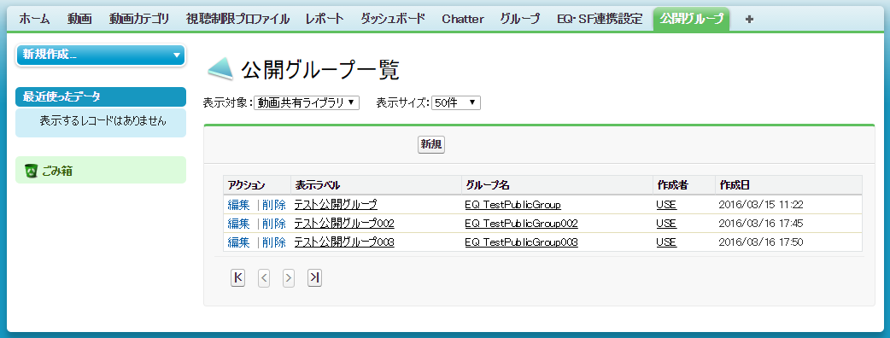

 |  | (3) | 処理概要
 |  |  | ・ | 表示対象の選択リストで選択した公開グループを表示する。選択可能な表示対象は以下の2通りとする。初期値は、動画共有ライブラリとする。
 |  |  |  | ・ | 動画共有ライブラリ
 |  |  |  |  |  | （現在ログインしているユーザが作成者である
 |  |  |  |  |  |  | または
 |  |  |  |  |  | 現在ログインしているユーザがグループメンバーである）
 |  |  |  |  |  |  | かつ
 |  |  |  |  |  | API参照名がシステム固有の文字から始まる公開グループ
 |  |  |  | ・ | すべて
 |  |  |  |  |  | 現在ログインしているユーザが作成者、またはグループメンバーである公開グループ
 |  |  | ・ | 表示サイズの選択リストで選択した件数の公開グループを表示する。選択可能な表示サイズは以下の3通りとする。初期値は、50件とする。
 |  |  |  | ・ | 50件
 |  |  |  | ・ | 100件
 |  |  |  | ・ | 150件

 |  |  | ■ | ボタン・リンク(1/2)
 |  |  |  | 「新規」ボタンクリック |  |  |  |  | 「編集」リンククリック
 |  |  |  |  | ・ | 公開グループ作成・編集画面を表示する。 |  |  |  | ・ | 公開グループ作成・編集画面を表示する。
 |  |  |  |  |  | ※作成表示とする。 |  |  |  |  | ※編集表示とし、編集対象はクリックした「編集」リンクに
 |  |  |  |  |  |  |  |  |  |  |  | 紐付く公開グループ

 |  |  |  | 「削除」リンククリック |  |  |  |  | 「表示ラベル」リンククリック
 |  |  |  |  | ・ | 削除確認ポップアップを表示する。 |  |  |  | ・ | 公開グループ詳細画面へ遷移する。
 |  |  |  |  |  | 削除確認ポップアップの「OK」ボタンクリックで、
 |  |  |  |  |  | 「削除」リンクに紐付く公開グループを削除する。
 |  |  |  |  |  | ※公開グループに共有された動画の共有レコードが存在する
 |  |  |  |  |  |  | 場合、公開グループは削除せず、警告メッセージを画面に
 |  |  |  |  |  |  | 表示する。

 |  |  |  | 「グループ名」リンククリック |  |  |  |  | 「作成者」リンククリック
 |  |  |  |  | ・ | 公開グループ詳細画面へ遷移する。 |  |  |  | ・ | ユーザのプロフィールページへ遷移する。

 |  |  | ■ | ボタン・リンク(2/2)
 |  |  |  | 「最初へ」ボタンクリック |  |  |  |  | 「前へ」ボタンクリック
 |  |  |  |  | ・ | 一覧の最初のページを表示する。 |  |  |  | ・ | 一覧の前のページを表示する。

 |  |  |  | 「次へ」ボタンクリック |  |  |  |  | 「最後へ」ボタンクリック
 |  |  |  |  | ・ | 一覧の次のページを表示する。 |  |  |  | ・ | 一覧の最後のページを表示する。

 |  |  |  | 「表示ラベル」ヘッダクリック |  |  |  |  | 「グループ名」ヘッダクリック
 |  |  |  |  | ・ | 表示ラベルの昇順で一覧をソートする。 |  |  |  | ・ | グループ名の昇順で一覧をソートする。
 |  |  |  |  |  | ※再度クリックすると、表示ラベルの降順で一覧をソートする。 |  |  |  |  | ※再度クリックすると、グループ名の降順で一覧をソートする。

 |  |  |  | 「作成者」ヘッダクリック |  |  |  |  | 「作成日」ヘッダクリック
 |  |  |  |  | ・ | 作成者の昇順で一覧をソートする。 |  |  |  | ・ | 作成日の昇順で一覧をソートする。
 |  |  |  |  |  | ※再度クリックすると、作成者の降順で一覧をソートする。 |  |  |  |  | ※再度クリックすると、作成日の降順で一覧をソートする。

1.9.3 公開グループ詳細（画面設計）
Equipmedia動画共有ライブラリ |  |  |  |  |  |  |  | 画面設計 |  |  |  |  | 作成日： 2016年01月13日 | 管理番号 | 頁
設 計 書 |  |  |  |  |  |  |  | 1.9.3 公開グループ詳細 |  |  |  |  | 更新日： 2016年03月22日

 | 1.9.3 公開グループ詳細

 |  | (1) | 目的
 |  |  | ・ | 公開グループの詳細画面を表示する。

 |  | (2) | 画面イメージ

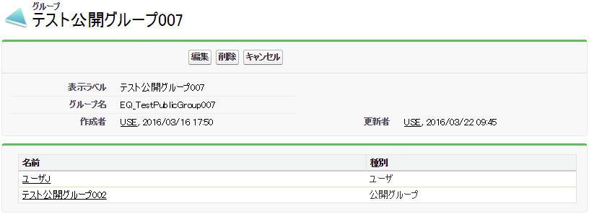

 |  | (3) | 処理概要
 |  |  | ・ | 公開グループと、公開グループに所属しているグループメンバーを表示する。グループメンバーの種別の表示はSF標準の公開グループ詳細と同様とする。

 |  |  | ■ | ボタン・リンク
 |  |  |  | 「編集」ボタンクリック |  |  |  |  | 「削除」ボタンクリック
 |  |  |  |  | ・ | 公開グループ作成/編集画面へ遷移する。 |  |  |  | ・ | 削除確認ポップアップを表示する。
 |  |  |  |  |  | ※編集表示とし、編集対象はクリックした「編集」リンクに |  |  |  |  | 削除確認ポップアップの「OK」ボタンクリックで、
 |  |  |  |  |  |  | 対応する公開グループ。 |  |  |  | 公開グループを削除する。
 |  |  |  |  |  |  |  |  |  |  | ※公開グループに共有された動画の共有レコードが存在する
 |  |  |  |  |  |  |  |  |  |  |  | 場合、公開グループは削除せず、警告メッセージを画面に
 |  |  |  |  |  |  |  |  |  |  |  | 表示する。

 |  |  |  | 「作成者」リンククリック |  |  |  |  | 「更新者」リンククリック
 |  |  |  |  | ・ | ユーザのプロフィールページへ遷移する。 |  |  |  | ・ | ユーザのプロフィールページへ遷移する。

 |  |  |  | 「名前」リンククリック
 |  |  |  |  | ・ | 「名前」リンクが"ユーザ"の場合
 |  |  |  |  |  |  | ユーザのプロフィールページへ遷移する。
 |  |  |  |  |  |  | ※パートナーユーザの場合は、ユーザの詳細ページへ遷移する。
 |  |  |  |  | ・ | 「名前」リンクが"公開グループ"の場合
 |  |  |  |  |  |  | 動画共有ライブラリの公開グループ詳細画面へ遷移する。
 |  |  |  |  | ・ | 「名前」リンクが"ロール"、"ロール & 内部下位ロール"、"ロール、内部 & ポータル下位ロール"の場合
 |  |  |  |  |  |  | ロールの詳細画面へ遷移する。

1.9.5 公開グループ作成・編集（画面設計）
Equipmedia動画共有ライブラリ |  |  |  |  |  |  | 画面設計 |  |  |  | 作成日： 2016年01月13日 | 管理番号 | 頁
設 計 書 |  |  |  |  |  |  | 1.9.5 公開グループ作成・編集 |  |  |  | 更新日： 2016年03月22日

 | 1.9.5 公開グループ作成・編集

 |  | (1) | 目的
 |  |  | ・ | 公開グループを作成・編集する。

 |  | (2) | 画面イメージ
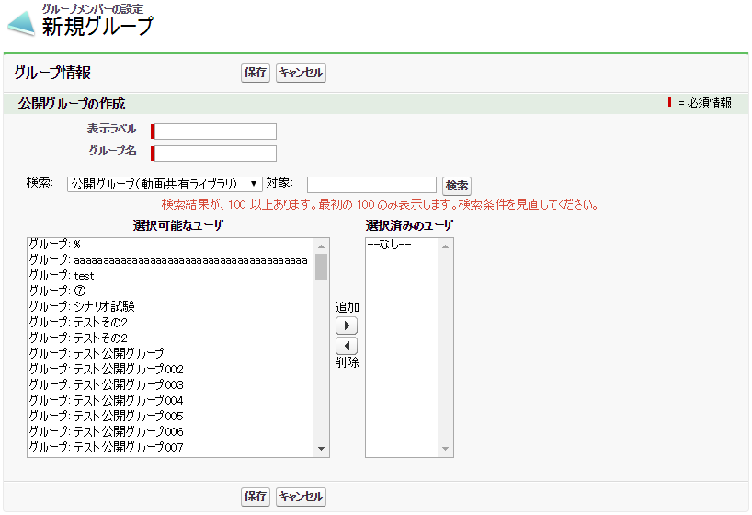

 |  | (3) | 処理概要
 |  |  | ・ | 公開グループを作成・編集する。
 |  |  | ・ | 作成・編集する公開グループのグループメンバーを設定する。

 |  |  | ■ | ボタン・リンク
 |  |  |  | 「保存」ボタンクリック |  |  |  | 「キャンセル」ボタンクリック
 |  |  |  |  | ・ | 入力した項目で公開グループを登録・更新する。 |  |  | ・ | 前のページへ戻る。

 |  |  |  | 「検索」ボタンクリック |  |  |  | 「追加」ボタンクリック
 |  |  |  |  | ・ | 検索のリストで選択した選択可能なユーザから |  |  | ・ | 「選択可能なユーザ」で選択されている要素を
 |  |  |  |  |  | 対象のテキストボックスに入力した文字列で選択可能なユーザを |  |  |  | 「選択済みのユーザ」に追加し、
 |  |  |  |  |  | 検索する。 |  |  |  | 「選択可能なユーザ」からは削除する。

 |  |  |  | 「削除」ボタンクリック
 |  |  |  |  | ・ | 「選択済みのユーザ」で選択されている要素を
 |  |  |  |  |  | 「選択可能なユーザ」に追加し、
 |  |  |  |  |  | 「選択済みのユーザ」から削除する。

